Sheet1
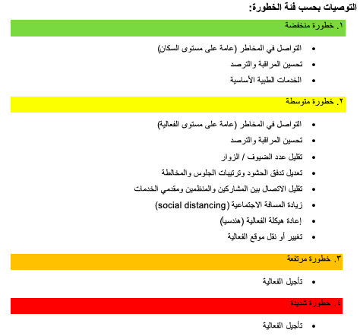
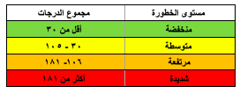
 |  | ملاحظة: يتم اختيار درجة واحدة فقط لكل عنصر، تحسب الدرجة الأعلى في حال تعدد الاختيارات. مثلا في نوعية الحضور: الحضور المتوقع يشمل عائلات و كبار الشخصيات، فتحسب درجة كبار الشخصيات.

م | العنصر | وصف الفئة | درجة تقييم المخاطر | الدرجة
1 | هل يوجد تفشي كورونا المستجد في منطقة الفعالية أو المناطق المجاورة؟ * حالات ثانوية مستدامة: ينتقل الفيروس بين الأفراد ويتفشى في العديد من المجتمعات. | لا يوجد حالات في المملكة | 1
 |  | يوجد حالات (بدون حالات ثانوية مستدامة) * | 16
 |  | يوجد حالات ثانوية مستدامة في المملكة | 32
 |  | يوجد حالات ثانوية مستدامة في منطقة مجاورة | 64
 |  | يوجد حالات ثانوية مستدامة في المنطقة | تأجيل الفعالية
2 | هل يوجد حضور (أو احتمال حضور، ليس بالضرورة مدعوين) من الدول التي تم تسجيل فاشيات فيها (بناء على تقييم الخطورة من وقاية)؟ | درجة خطورة ١ | 1
 |  | درجة خطورة ٢ | 5
 |  | درجة خطورة ٣ | 10
 |  | درجة خطورة ٤ | 15
 |  | درجة خطورة ٥ | 20
 |  | درجة خطورة ٦ | 32
3 | هل يوجد ضيوف للفعالية من الدول التي عليها قيود للسفر؟ | لا | 1
 |  | نعم | 8

م | العنصر | وصف الفئة | درجة تقييم المخاطر
1 | المسافة إلى أقرب مستشفى مرجعي | أقل من ١٠ كيلومتر | 1

 |  | ١٠ – ٥٠ كم | 2

 |  | ٥١ – ١٠٠ كم | 4

 |  | أكثر من ١٠٠ كم | 8
2 | الوقت لأقرب مستشفى مرجعي (خلال أوقات الذروة) | ٢٠ دقيقة أو أقل | 1
 |  | ٢١ - ٤٠ دقيقة | 2
 |  | ٤١ - ٦٠ دقيقة | 4
 |  | ٦١ - ١٢٠ دقيقة | 8
3 | جاهزية أقرب منشأة صحية مرجعية للتعامل مع فاشيات الأمراض المعدية | توفر غرف عزل وسيارات إسعاف مخصصة | 1
 |  | توفر غرف عزل أو سيارات إسعاف مخصصة (إحداهما) | 8
 |  | عدم توفر كلا من غرف العزل و سيارات الإسعاف | 16
4 | هل يتم اتخاذ الإجراءات الوقائية لمكافحة العدوى في الفعالية؟ | نعم بشكل كامل | 1
 |  | نعم بشكل جزئي | 8
 |  | غير مطبق | 16
5 | قدرة فرق الاستقصاء الوبائي للمنطقة | قوية | 1
 |  | جزئية | 8
 |  | محدودة | 16

م | العنصر | وصف الفئة | درجة تقييم المخاطر
1 | طبيعة الفعالية | • المنتديات الشعرية والثقافية والموسيقية | 1
 |  | • المعارض المتخصصة
 |  | • المؤتمرات وورش العمل
 |  | • الفعاليات الموجهة للعائلات | 2
 |  | • الفعاليات الرياضية المحلية
 |  | • فعاليات المدارس
 |  | • المهرجانات والمعارض العامة | 4
 |  | • الفعاليات الرياضية الكبرى التي تحظى باهتمام الجماهير
 |  | • حفلات صاخبة أو حماسية | 6
 |  | • الفعاليات الرياضية الضخمة مثل النهائيات والمسابقات الدولية
 |  | • فعاليات متعددة الأنشطة (موسم)
 |  | فعالية دولية تحظى باهتمام عالي | 8
2 | عدد الحضور المتوقع في الوقت نفسه | أقل من ١٠٠٠ | 1
 |  | ١،٠٠٠ – ٥،٠٠٠ | 4
 |  | ٥،٠٠١ – ١٠،٠٠٠ | 8
 |  | ١٠،٠٠١ – ٥٠،٠٠٠ | 16
 |  | ٥٠،٠٠٠ – ١٠٠،٠٠٠ | 24
 |  | أكثر من ١٠٠،٠٠٠ | 32
3 | نوعية الحاضرين | عائلات | 1
 |  | • مشجعي الأندية الرياضية | 4
 |  | • مجموعات الدعم المجتمعية
 |  | النجوم والزوار الدوليين | 8
 |  | كبار الشخصيات | 16
4 | الفئة العمرية | ١٤ - ٦٠ سنة | 1
 |  | أصغر من ١٤ سنة | 4
 |  | أكبر من ٦٠ سنة | 8
5 | موقع إقامة الفعالية | خارج المبنى - منطقة مفتوحة | 1
 |  | خارج المبنى - منطقة محددة (مسورة) | 2
 |  | داخل المبنى - منطقة فسيحة وبوابات واسعة | 4
 |  | داخل المبنى - منطقة ضيقة أو بوابات ضيقة | 8
6 | مدة الفعالية في اليوم | أقل من ساعة | 1
 |  | بين ١ - ٤ ساعة | 2
 |  | بين ٤ - ٨ ساعة | 4
 |  | بين ٨ - ١٢ ساعة | 6
 |  | بين ١٢ - ٢٤ ساعة | 8
7 | عدد أيام الفعالية | يوم | 1
 |  | ٢ - ٣ أيام | 2
 |  | من ٤ إلى أسبوع | 4
 |  | أكثر من أسبوع وحتى شهر | 6
 |  | أكثر من شهر | 8

 |  | المجموع النهائي للدرجات |  | 0

